관리툴 설치
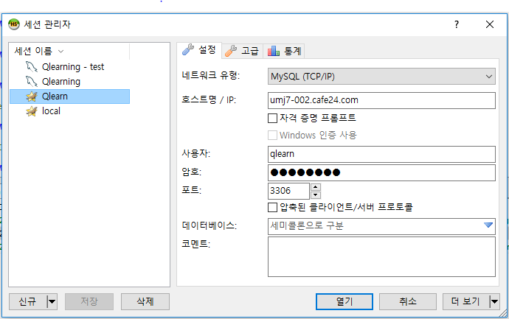
1. FileZila, Putty 설치
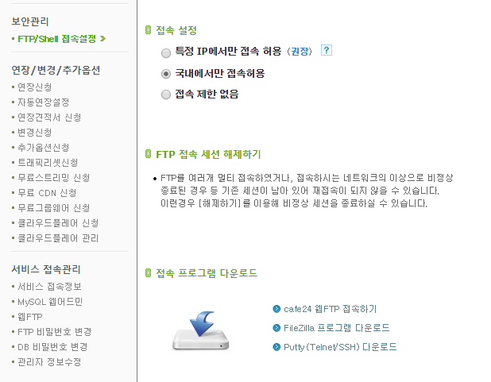

1-1.Putty 설정
 | IP : qlearn.cafe24.com, ID : qlearn, PW : -
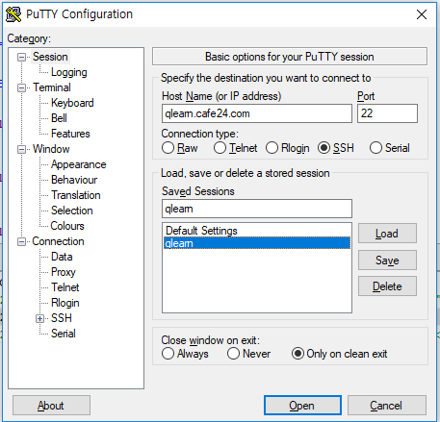

1-2.FileZila 설정
 | IP : qlearn.cafe24.com, ID : qlearn, PW : -
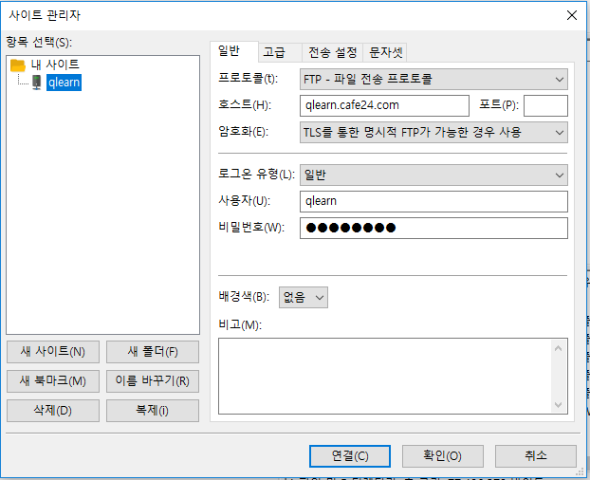

2.DB 툴 설치 및 설정
 | 참고 사이트 : https://help.cafe24.com/cs/cs_faq_view.php?idx=1880&page=1&mode=&s_value=&faq_list=36&categoryIdx=36&select_os=&contentNum=110
 | 툴 설치 : https://www.heidisql.com/download.php 에 접속하여 heidisql을 다운로드 합니다.
 | IP : umj7-002.cafe24.com, ID : qlearn, PW : -

배포
1. Eclipse 실행

2. FTP 실행 |  | 접속 : qlearn / -

3. telnet 실행 ( 2개 ) |  | 접속 : qlearn / -

 | ./log.sh
4. 디자인 변경후 반영
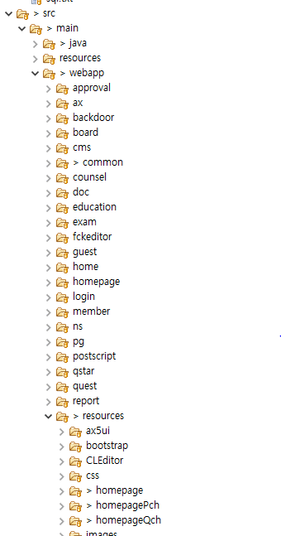

 | css 만 반영
 | js 반영시 resources 경로 변경 필요 |  | var resources = '/resources/homepageQch/';
5. 빌드
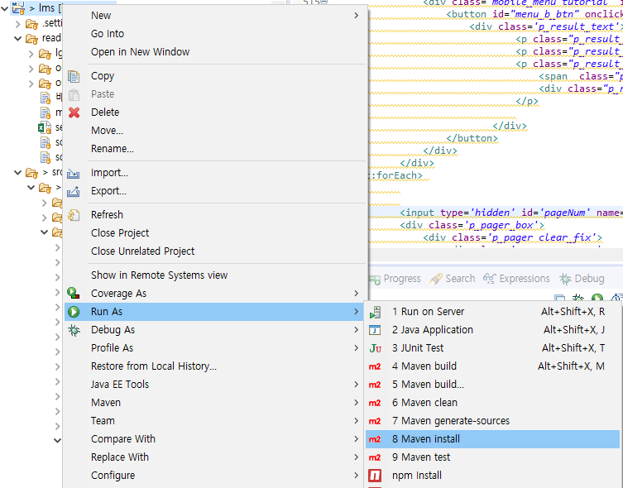

6. 배포 |  | C:\Users\limsm\git\lms\target\에 있는 ROOT.war를 /tomcat/webapps 에 업로드후에 로그를 확인
 |  | 오류시 ./stop.sh 후에 ./start.sh
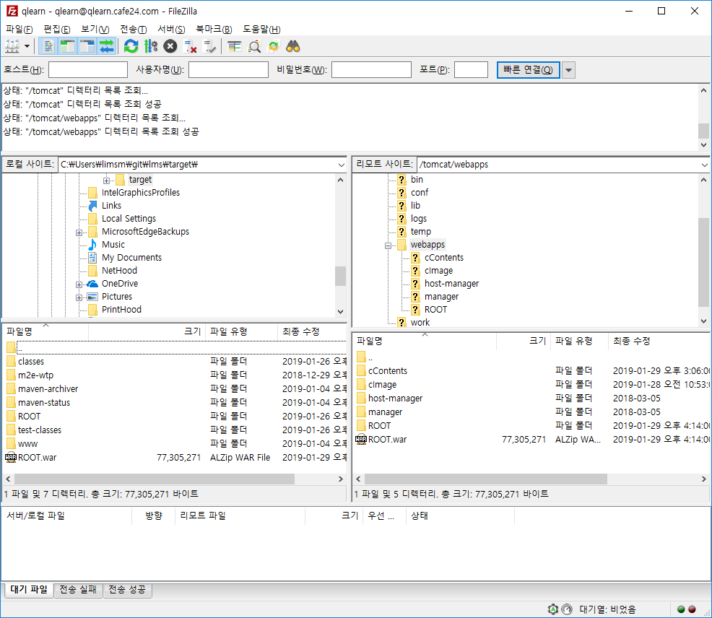

7. 로그 | Putty로 접속후에 ./log.sh
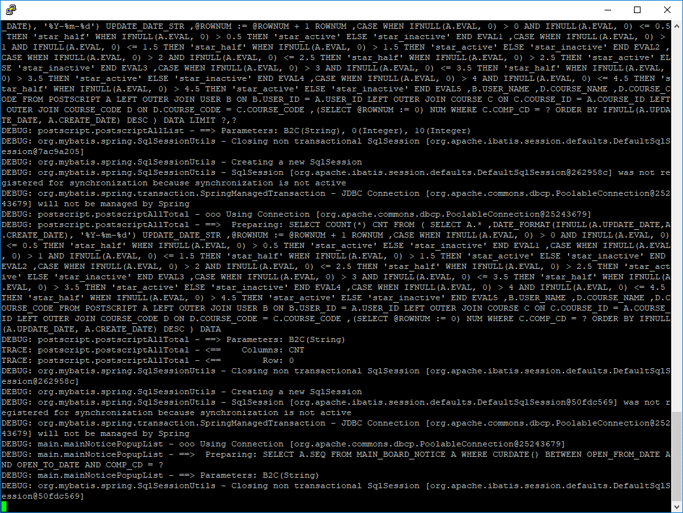

8.restart
 | 오류시 ./stop.sh 후에 ./start.sh

